List1
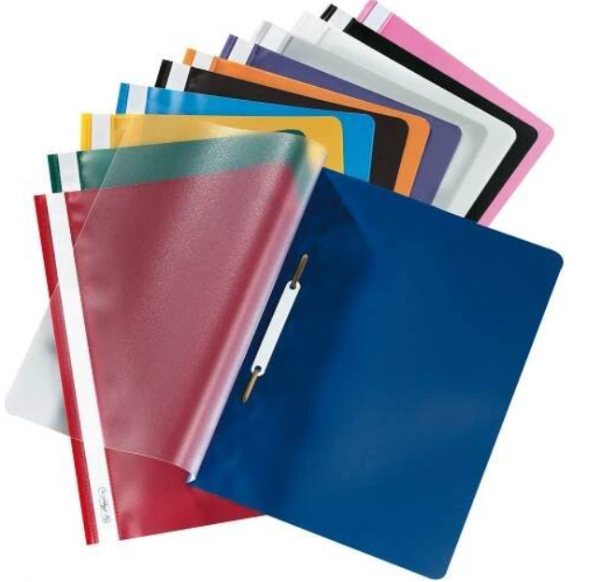

 | 6. A | 6. B | 6. C | 6. D |  | 7. A | 7. B | 7. C | 7. D |  | 8. A | 8. B | 8. C | 8. D |  | 9. A | 9. B | 9. C | 9. D | 9. E
ČJ | 444 2x, 524 1x, 544 1x, 564 1x | 544 1x,524 2x | 544 2x, 524 2x | 544 2x, 524 2x | ČJ | * | *, rychlovazač + 10 eurofolií | 544 2x,524 1x | 544 2x, 524 2x | ČJ | * | 544 3x, 524 1x | 544 2x | 544, 524 2x | ČJ | * | 544 1x, 524 2x | 544 2x | * | *
AJ1 | 544 2x, slovníček | 1x524, 1x544, NP 1x slovníček, 1x 524, 1x 424 | 1x524, 1x 544 | 1x524, 1x 544 | AJ1 | * | 1x524, 1x544 | 544 2x,524 1x Boč | 1x444 Bob | AJ1Cer |  | * | 1x444 Bob | 544 2x Boč 524 1x | AJ1Raj | * | 1x444 Bob | Ch - 2 x 544 | 1x444 Bob | *
AJ2 | 544 2x, slovníček | 1x524, 1x544, slovníček Kuk | Ch - 2 x 544; 1x524, 1x544, slovníček Kuk | 1x444, 1x 544 Bob | AJ2 | * | 1x524, 1x544, slovníček Kuk | 1x524, 1x544 | 1x524, 1x544, slovníček Kuk | AJ2 | *NP 1 x 424 | * | 544 2x, 524 1x Boč | 1x524, 1x544 | AJ2Čer |  | * | * |  | Ch - 1 x 544
NJ1 Hdá | 464 1x, 564 1x, 524 1x, slovníček | x | x | x | NJ1 Hdá | Ch - 1 x 544 | 464 1x, 564 1x, 524 1x, slovníček | 464 1x, 564 1x, 524 1x, slovníček |  | NJ1 Hdá | * |  | * | * | NJ1 Hdá | Ch - 2 x 544 | Ch - 2 x 544 | Ch - 2 x 544
NJ2 Šim | 1x564, 2x 524 | x | x | x | NJ2 Šim | * 564, 2x 524, |  |  | 1x564, 2x 524 | NJ2 Šim | 1x564, 2x 524, možno pokračovat v loňském sešitě, pokud zbývá dost místa | 1x564, 2x 524, možno pokračovat v loňském sešitě, pokud zbývá dost místa | 1x564, 2x 524, možno pokračovat v loňském sešitě, pokud zbývá dost místa |  | NJ2 Šim | * 564, 2x 524, |  |  | * 564, 2x 524, | * 564, 2x 524,
D | 464, 1x rychlovazač a uerosložky do něj (viz obrázek pod tabulkou) | 444 | 444 | 444 | ŠJ1 NP | x | 1x slovníček, 1x 524, 1x 424 | Ch - 2 x 544 |  | RJ1 | x | * | * | * | RJ1 | x |  |  |  | 524 Boč
M | 440, 520 | 440 | 460 | 440, 520 | ŠJ2 | x |  |  | 460 | ŠJ1 NP | x | 1 x 424 |  |  | RJ2 | x |  |  | * | *
F | 445 | 445 | 445 | 445 | D | 444 | 544 1x | 544 1x | 464, 1 x rychlovazač a eurosložky | ŠJ2 |  |  | Ch - 1 x 544 | Ch - 1 x 544 | D | 444 | Ch -1 x 464 | 444 | 444 |  | *
Př | 544 | 520+544 | x |  | M | 440 | 460, 540 | * 440 | 440 | D | 444 | 444 | 444 | 444 | M | 440 | 460 | 440 | 440 | 440
Z | 440 | 520 | 444 | 444 | F | 445 | 445 | 445 | 445 | M | 440 | 440 | 460 | 440 | F | 445 | 445 | 445 | 445 | *
I1 Bob | 425 | 425 | 425 | 425 | Př | 520+544 | * | * | 420 | F | 445 | 445 |  | 445 | Př | 10 eurofolií |  | 10 eurofolií | 420 | *
I2 |  |  |  |  | Z | 440 | 444 | 544 | 544 | Př | * | x | * | * | Ch | * 445 | * 445 | * 445 |  | *
Pkč1 |  |  |  |  | I1 | * Bob | * Bob |  |  | Ch | 445 | 445+544 | 445+544 | 445 | Z | 444 | 440 | 544 | 444 | 440
Pkč2 | x | x | x | x | I2 |  |  |  |  | Z | 444 | 440 | 444 | 444 | I1 |  | Šťa - A5 libov. | Šťa - A5 libov. |  | Šťa - A5 libov.
Vo | 544 1x | 544 | složka na eurofólie, 10 eurofólií | rychlovazač - 10 x eurofolie | Pkč1 |  | 524 1x | 524 1x |  | I1 |  | A5 libov. | A5 libov. | A5 libov. | I2 |  |  |  |  | 524 1x
Vz |  | rychlovazač -10x eurofólie | obyčejná složka na eurofólie, 10 eurofólií | rychlovazač -10x eurofólií | Pkč2 |  | 524 1x | 524 1x |  | I2 |  |  |  |  | Vo | * | * | rychlovazač - 10 x eurofolie | * | *
Hv | rychlovazač - 10 x eurofolie, notový sešit A5 | rychlovazač - 10 x eurofolie, notový sešit A5 | 524 | 524 | Vo | * |  | složka na eurofólie, 10 eurofólií | rychlovazač - 10 x eurofolie | Pkč1 |  |  |  |  | Hv | * | * | * | * | *
CvM | x |  | x | x | Hv | * | * | * | * | Pkč2 | * | * |  |  | CvM | 440 | 460 | 440 | 440 | 440
 |  |  |  |  | CvM | x | 540 | x | x | Vo |  | * | rychlovazač - 10 x eurofolie |  | CvCj | 444 | 444 |  | 424 1x | 444
 |  |  |  |  |  |  |  |  |  | Vz | 524 |  |  |  | Fg | x | x | 425 | 425 | 425
 |  |  |  |  |  |  |  |  |  | Hv | * | * | * | *
* - žáci mohou pokračovat v sešitě z minulého roku |  |  |  |  |  |  |  |  |  | CvM | x | 440 | x | x

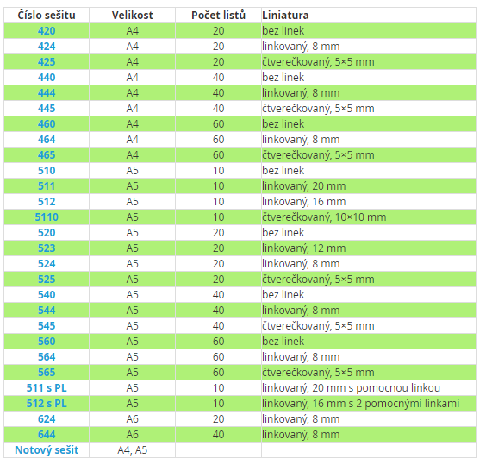
 |  |  |  |  |  |  |  |  |  |  | Rychlovazač+eurosložky do něj

